COMUNICACION
PLAN OPERATIVO ANUAL

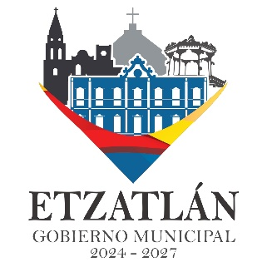

DIRECCION DE COMUNICACIÓN SOCIAL

DIRECTOR: AMANDO DE JESUS FIGUEROA ESTRADA

POA 2026

AUXILIAR: DIEGO OCHOA CHACÓN

GOBIERNO MUNICIPAL 2024 - 2027

DIAGNÓSTICO DE COMUNICACIÓN SOCIAL
No se cuenta con los elementos para el correcto funcionamiento del área. Sin embargo, ya se tienen precedentes en redes sociales como Facebook e Instagram.
Es importante la gestión y mantenimiento de la red social Facebook para mostrar a la ciudadanía los avances y las noticias de las obras y acciones realizadas.

JUSTIFICACION
Reunir evidencia en multimedia de eventos, obras y proyectos que se realicen en el municipio en esta administración.

OBJETIVOS
Mantener a la población informada sobre los trabajos realizados en la presente administración.
Asistir a las reuniones de cabildo para grabar y documentar las sesiones.
Organizar el trabajo para dar cobertura y difundir de manera oportuna, clara y en tiempo las actividades del Gobierno Municipal, a través de los medios seleccionados de comunicación (redes sociales).
Cubrir eventos sociales y culturales en el municipio de Etzatlán y sus delegaciones, con el fin de documentar dichos eventos y crear un acervo que guarde las tradiciones y costumbres de la región. Guardando esa información en Facebook e Instagram.

META
Informar a la población de las actividades realizadas en los medios mencionados anteriormente. Haciendo de estos medios una fuente de información verídica.

PRESUPUESTO:
Articulo | Precio estimado
Cámara digital | $12,700
Canon EOS R50
Drone | $8,998
DJI Mini 3 (DJI RC)
Trípode | $560
Memoria SD | $891
SanDisk 256GB
Vehículo | Precio no estimado
Total aprox: | $23,149

PLAN 2026
- Permanentes:
Grabación de cabildo, cobertura de eventos culturales, eventos sociales. Documentación de evidencias para entrega de apoyos y programas. Gestión y administración de redes sociales y contenido multimedia/digital.
 |  | E | F | M | A | M | J | J | A | S | O | N | D
 | Diseño | A | A | SA | SA | A | SA | A | SA | A | A | A | A
 | Institucional
 | Elaborar infografías y banners | A | A | A | A | A | A | A | A | A | A | A | A
 | Gestión digital de redes | A |  | A | A | A | A | A | A | A | A | A | A
 |  |  | A
 | Cubrir eventos de áreas municipales | A | A | SA | SA | A | SA | SA | SA | A | A | SA | A
 | Cubrir eventos a los que acude el Presidente Municipal | A | A | A | A | A | SA | A | A | A | A | A | A
 | Eventos Tradicionales | A | A | A | A | SA | SA | SA | SA | A | A | A | A

A: Actividad SA: Sin actividad LOS VALORES EN LA TABLA ESTAN SUJETOS A CAMBIOS.

CULTURA Y TURISMO
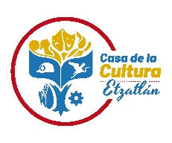
Ayuntamiento de Etzatlán Administración 2024- 2027
Dirección de Cultura y Turismo

Plan Anual de Trabajo 2026

Dirección de Cultura y Turismo
Talleres Municipales

Titular: Mtro. Francisco Alejandro Suárez Méndez

Objetivo:
Fomentar, preservar y difundir las diversas expresiones culturales propias del municipio, así como la realización de actividades de enfocadas a las artes, contribuir a la conservación de patrimonio histórico, crear y establecer políticas programas de proyección turística.

Propósito
· Aumentar la cobertura y ampliación de edades en los talleres municipales.
· Ampliar la oferta cultural de la Delegación Oconahua y Agencias Municipales.
· Mejorar la calidad de la oferta cultural en el municipio.
· Rescate de tradiciones y patrimonio cultural inmaterial del municipio.

Actividades programadas durante todo el año.
· Exposiciones de artes plásticas.
· Obras de teatro.
· Conferencias y simposiums.
· Exposiciones itinerantes.
· Talleres de iniciación cultural.
· Intercambios culturales.
· Talleres municipales de formación integral.
· Apoyo con eventos culturales en las fiestas patronales de las delegaciones y agencias municipales.
· Decoraciones de la Plaza
· Funciones de cine.

Actividades a corto plazo
· Rehabilitación del Centro Cultural La Estación
· Trabajo de investigación y Publicación de un libro sobre la Danza del Brinco.

Actividades a mediano plazo
· Rehabilitación de los espacios físicos de la Casa de la Cultura.
· Instalación del modulo de información turística en el centro histórico.
· Campaña de promoción turística con artesanos, desarrolladores de oficios, haciendas, minas y sitios arqueológicos.

Actividades a largo plazo
· Implementación del programa “Barrios Mágicos” en la cabecera municipal.
· Creación del museo Fray Juan Calero.

A continuación, se enlistan las actividades programadas específicamente por mes:

Enero
· Partida de la tradicional rosca de reyes en la cabecera municipal, delegación y agencias municipales.
· Continuación de los Talleres de Iniciación Artística y Cultural en Casa de la Cultura y Delegación de Oconahua y Agencias Municipales.
· Continuación de los Talleres de Formación Integral.
· Montaje e inauguración de exposición.
· Evento de Presentación de la Srita Etzatlán 2026.

Febrero
· Instalación de BazArte con motivo del 14 de febrero, con concepto artesanal.
· Montaje e inauguración de exposición en la Sala de la Casa de la Cultura.
· Decoración de la Plaza Principal con motivo del Carnaval
· Coordinación del Carnaval Etzatlán edición 2026.

Marzo
· Realización de entrevistas para documentar el patrimonio intangible de la Delegación de Oconahua, específicamente la Fiesta de las Cruces. (Investigación Acción)
· Análisis de la información de las entrevistas realizadas y primer bosquejo del documento de trabajo para elaboración de un libro con temática La Fiesta de las Cruces, en Oconahua.
· Montaje de exposición en galería (por realizar la gestión de la obra).
· Atención a turistas durante la semana santa.
· Montaje del Altar de Dolores en las instalaciones de la Casa de la Cultura con sentido turístico y tradicional.
· Realización de recorridos turísticos a talleres de artesanos en coordinación con Promoción Económica.
· Realización del 2do Festival Dancístico de Primavera.

Abril
· Montaje de exposición.
· Colaboración con la biblioteca pública para realizar el evento del día del libro.
· Celebración del Día de los niños.
· Montaje y coordinación de las muestras de actividades realizadas en los talleres de iniciación cultural.
· Evaluación de las actividades realizadas en el primer cuatrimestre de los talleres de iniciación cultural.

Mayo
· Montaje e inauguración de exposición
· Promoción y difusión del patrimonio intangible “Fiesta de las cruces” en la cabecera municipal y Oconahua.
...

DESARROLLO RURAL
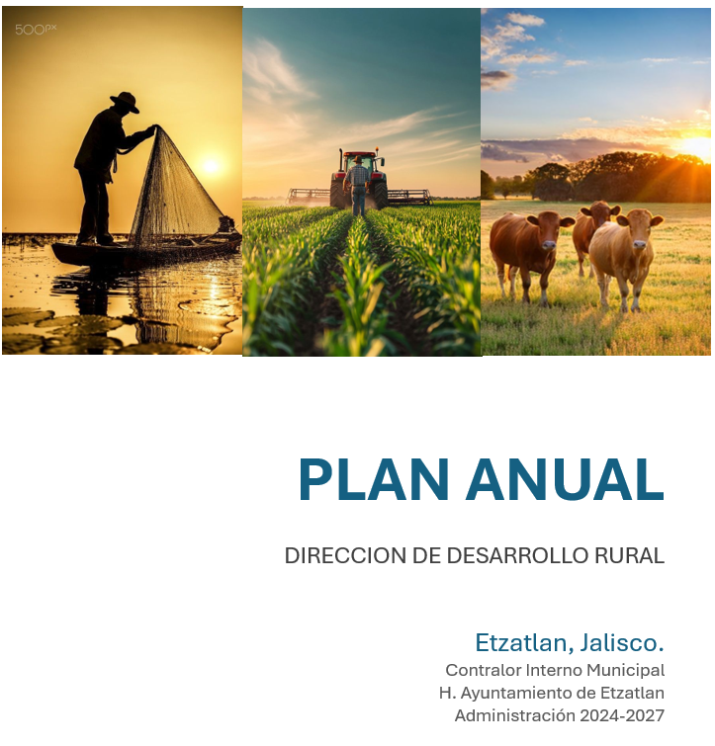

OBJETIVO PRINCIPAL

En la Direccion de Desarrollo Rural, el principal objetivo es brindar las herramientas necesarias a nuetros productores del sector agropecuario, mediante un monitoreo se a logrado detectar las problematicas, necesidades y soluciones a cada situacion. Hemos optendio grandes resultados en los sectores de ganaderia, agricultura y pesca, le damos la severa importancia a esta direccion ya que estos sectores mencionados se consideran uno de los mas representantivos e importantes dentro de la economia de nuestro municipio.

MISION:
Trabajamos en brindar herramientas que actualmente los productores se han beneficiado y se ha facilitado en sus producciones agropecuarias. Si cuidamos el campo y los sectores cuidamos la economía del municipio.

VISION:
...

DESARROLLO ECONOMICO
...
ACTIVIDADES:
 | Expo Artesanal Fiestas de Octubre Etzatlán 2026 ( Invitacion y Reunion con artesanos para ver logistica de instalacion, hacer plano para la distribucion de espacios en la Expo, instalacion de terrazas y malla perimetral, Desmontar Expo al termino de la misma) presupuesto $ 10,000 renta de toldos y mobiliario
 | Expo Artesanal foro Itza andador independencia 2026 (instalacion de terrazas, supervision de su instalacion todos los fines de semana Desmontar Expo al termino de la misma) sin presupuesto
 | Expo Artesanal Navideña y Vendimia Navideña Etzatlán 2026 ( Invitacion y Reunion con artesanos para ver logistica de instalacion, hacer plano para la distribucion de espacios en la Expo, instalacion de terrazas y malla perimetral, Desmontar Expo al termino de la misma) sin presupuesto
 | Expos fuera del Municipio ( Dar infpormacion, apoyar a los artesanos con el traslado de sus artesanias ) presupuesto $ 5,000 gasolina
 | Desfile Navideño Etzatlán 2026 ( hacer invitacion en fisico y llevarla personalmente a las instituciones y negocios del Municipio, llevar a cabo la logistica del desfile organizando a los participantes) presupuesto $ 1,000 pago de impresión de invitaciones
 | Programa de apoyo Crece al Estilo Jalisco 2026 ( publicar la convocatoria del programa en redes sociales, dar informacion y requisitos del programa a empresarios interesados, revisar documentacion personales y llenar formato de solicitud, y llevar expedientes a la secretaria del trabajo y prevision social) presupuesto $ 1,000 gasolina

CALENDARIO DE ACTIVIDADES
PLAN DE TRABAJO ANUAL 02 ENERO AL 31 DE DICIEMBRE 2026
DIRECCION DE DESARROLLO ECONOMICO

ACTIVIDAD |  | ENERO | FEBRERO | MARZO | ABRIL | MAYO | JUNIO | JULIO | AGOSTO | SEPTIEMBRE | OCTUBRE | NOVIEMBRE | DICIEMBRE
1 | Programa jóvenes construyendo el futuro (información, requisitos, registro de becarios y , registro de tutores o dueños y seguimiento del trámite)
2 | Visitas a Delegaciones del Municipio para Programa jóvenes construyendo el futuro (información, requisitos, a jóvenes para beca y tutores o dueños y seguimiento del trámite)
3 | Credencialización de Artesanos 2026
4 | Créditos FOJAL 2026
5 | Programa Artesanías Jalisco 2026
...

ECOLOGIA Y MEDIO AMBIENTE
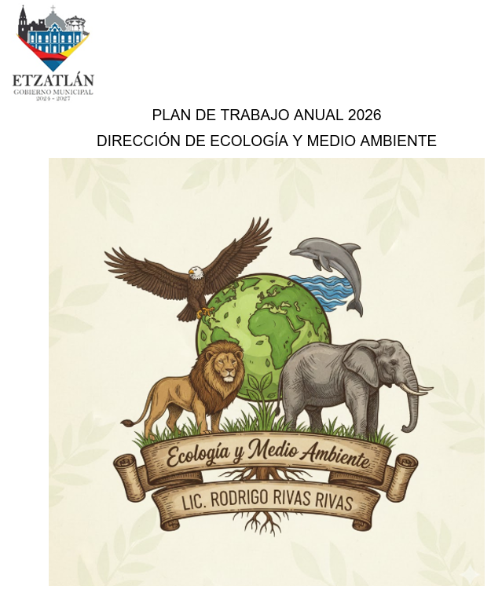

INTRODUCCIÓN.
En la dirección de Ecología, las actividades planteadas tienen como principal objetivo la Protección, Prevención, Conservación y Equilibrio Ecológico del Ambiente, implementando estrategias como: brindar servicios de calidad a la ciudadanía, gestionar árboles para la reforestación de los lugares públicos o de uso común, la educación ambiental, la sensibilización y concientización del cuidado de los animales y del medio ambiente en general. Con este plan queremos lograr que nuestro trabajo en equipo sea más eficiente

NECESIDADES
En todo gobierno municipal las principales problemáticas sociales son el servicio de recolección de Residuos Sólidos Urbanos, el cuidado y preservación del medio ambiente, la Reforestación y Protección de Áreas Protegidas, así como la implementación de las nuevas reformas a nivel federal, estatal y municipal.
MISIÓN
Que Etzatlan sea un municipio limpio y con un mejor medio ambiente, con criterios e instrumentos que aseguren el mejoramiento de las condiciones ambientales a través de la protección, conservación y restauración ambiental dentro del Municipio.
...

EDUCACION
...
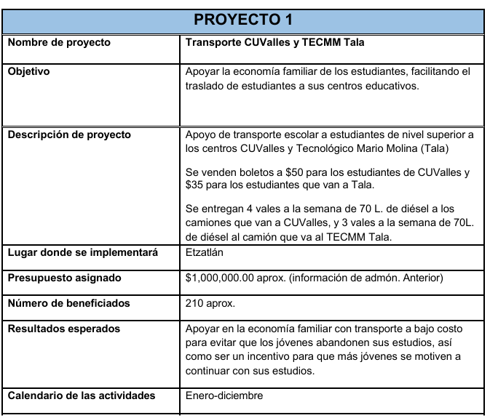

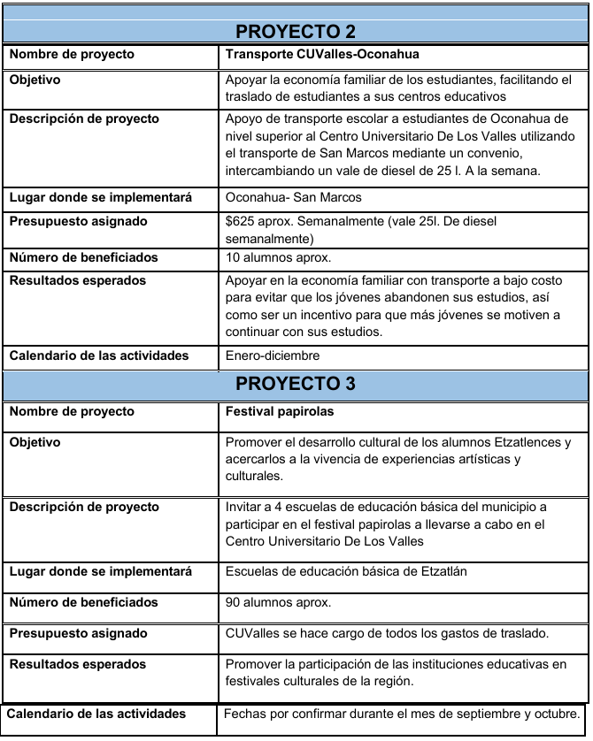

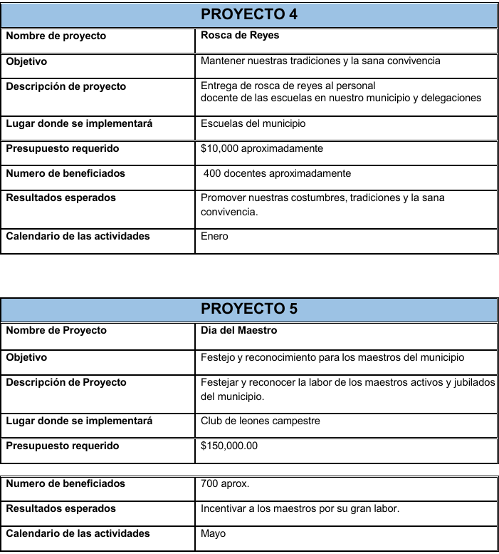

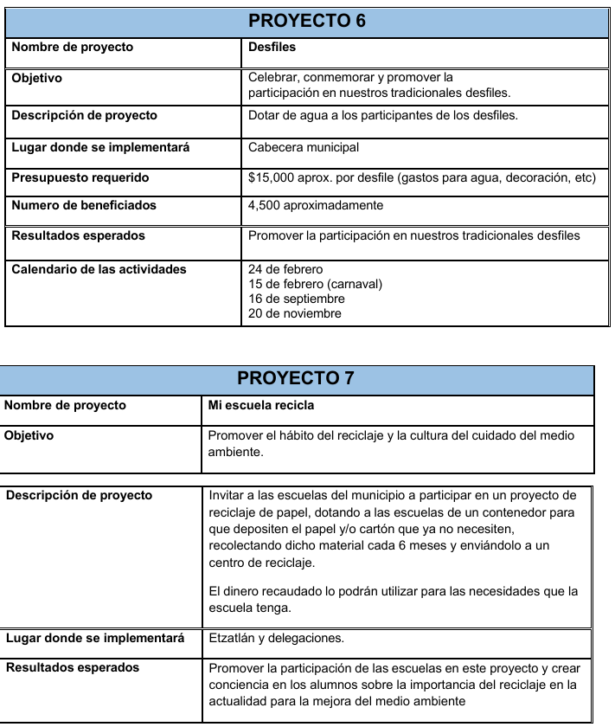

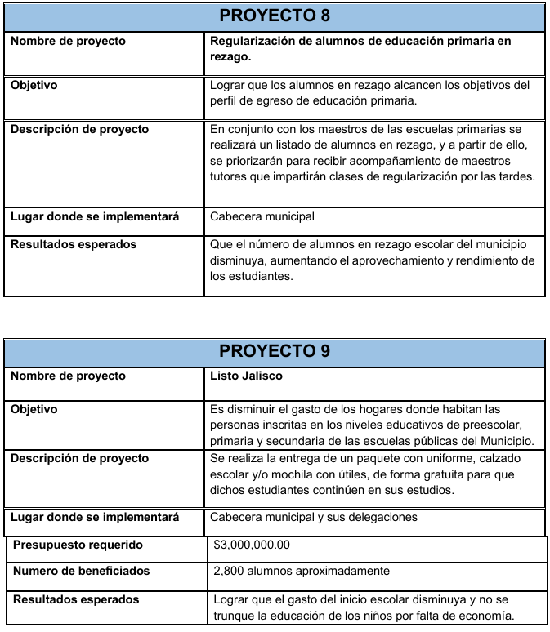

HACIENDA
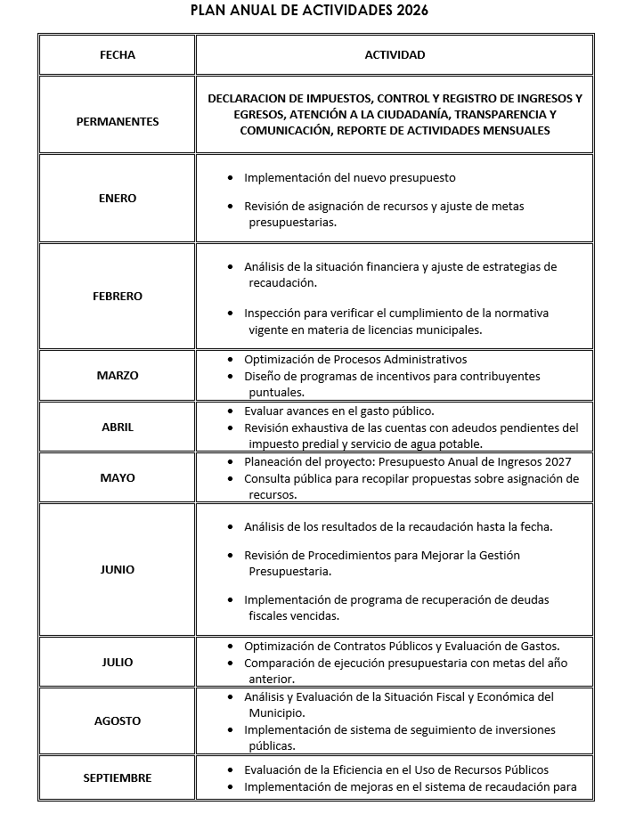

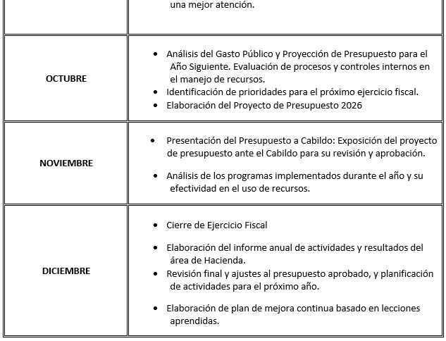

LIC. CECILIO ALEJANDRO MARISCAL CHAVARÍN
Encargado De Hacienda Pública Municipal H. Ayuntamiento De Etzatlán, Jalisco.
Administración 2024-2027

SECRETARIA GENERAL
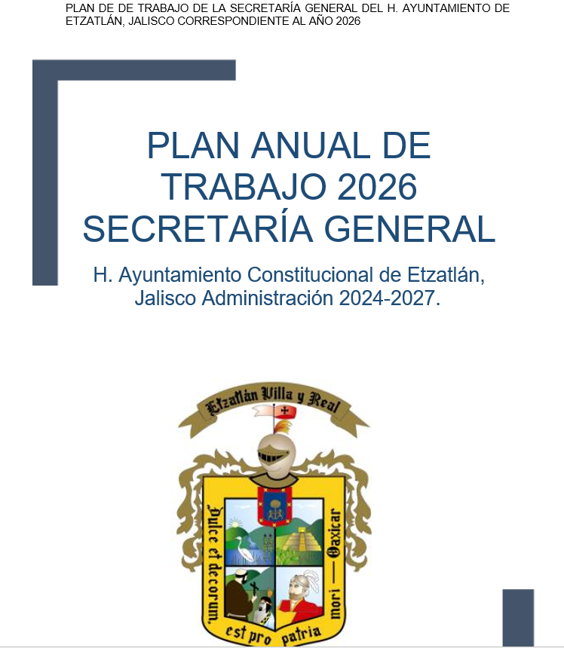

PRESENTACIÓN
Por medio del presente Plan de trabajo, se describe las actividades que se llevaran a cabo en el area de Secretaría General del Ayuntamiento de Etzatán, tanto en su función, atribuciones, competencias, acciones y ejes estratégicos; encabezada por el Lic. Alejandro Illán de León con el compromiso del mayor beneficio bajo líneas de acción profesional, responsable y ético.

1. Por acuerdo de cabildo, en el punto IV del orden del día en la primera sesión con carácter de ordinario del H. Ayuntamiento Constitucional de Etzatlán, Jalisco, periodo Administrativo 2024 – 2027, Celebrada el día 01 DE OCTUBRE DE 2024 DOS MIL VEINTICUATRO, se aprobo el nombramiento del Lic. Alejandro Illán de León como titular de la seretaria general del Ayuntamiento de Etzatlán administración 2024-2027.
2. De conformidad con lo dispuesto en los Artículos 61, 62 , 63 y 64 de la ley de Gobierno y la Administración Pública Municipal del estado de Jalisco; 90, 91 y 92 del Reglamento Interior del Ayuntamiento y la Administración Pública Municipal de Etzatlán, Jalisco.

I. Presentar ante el Congreso del Estado las iniciativas de ley o decreto aprobadas por el Ayuntamiento;
...

